Tab. 1
WSI GenderDatenPortal
Bereich: Sorgearbeit

Dauer des Elterngeldbezugs von Frauen und Männern in Deutschland nach Geburtsjahr des Kindes (2007-2018), in Prozent

 | Geburten im Jahr… | Dauer des Elterngeldbezugs in Monaten |  |  |  | Gesamt1) | Antei der Elterngeldbezüge, die auch …nutzen
 |  | 1 bis 2 | 3 bis 9 | 10 bis 14 | 15 u. mehr |  | ElterngeldPlus2) | Partnerschafts- bonus3)
Frauen | 2007 | 1.2 | 4.9 | 93.9 |  | 100.0
 | 2008 | 0.9 | 3.8 | 95.3 |  | 100.0
 | 2009 | 0.9 | 3.9 | 95.1 |  | 99.9
 | 2010 | 0.8 | 4.1 | 95.1 |  | 100.0
 | 2011 | 0.8 | 4.2 | 95.0 |  | 100.0
 | 2012 | 0.8 | 4.4 | 94.8 |  | 100.0
 | 2013 | 0.9 | 4.7 | 94.4 |  | 100.0
 | 2014 | 0.9 | 4.8 | 94.3 |  | 100.0
 | 2015 (1. HJ.)4) | 0.9 | 4.8 | 94.2 |  | 99.9
 | 2015 (2. HJ.)5) | 0.8 | 3.9 | 78.0 | 17.2 | 99.9 | 19.8 | 1.3
 | 2016 | 0.8 | 3.9 | 76.3 | 19.0 | 100.0 | 22.2 | 1.2
 | 2017 | 0.8 | 3.9 | 74.8 | 20.5 | 100.0 | 24.1 | 1.3
 | 2018 | 0.7 | 3.9 | 73.4 | 22.0 | 100.0 | 26.0 | 1.3

Männer | 2007 | 67.2 | 15.2 | 17.5 |  | 99.9
 | 2008 | 71.8 | 16.3 | 12.0 |  | 100.1
 | 2009 | 74.9 | 14.5 | 10.7 |  | 100.1
 | 2010 | 76.1 | 14.5 | 9.3 |  | 99.9
 | 2011 | 77.1 | 13.8 | 9.1 |  | 100.0
 | 2012 | 78.2 | 13.6 | 8.2 |  | 100.0
 | 2013 | 78.9 | 13.6 | 7.5 |  | 100.0
 | 2014 | 79.4 | 13.5 | 7.1 |  | 100.0
 | 2015 (1. HJ.)4) | 80.4 | 12.7 | 6.8 |  | 99.9
 | 2015 (2. HJ.)5) | 75.2 | 17.0 | 6.4 | 1.4 | 100.0 | 9.7 | 3.2
 | 2016 | 75.0 | 16.7 | 6.8 | 1.5 | 100.0 | 10.2 | 2.8
 | 2017 | 75.2 | 16.6 | 6.8 | 1.5 | 100.1 | 10.5 | 2.9
 | 2018 | 75.4 | 17.0 | 6.1 | 1.5 | 100.0 | 11.3 | 3.0
Datenquelle: Statistisches Bundesamt, Elterngeldstatistik, eigene Berechnungen.
Bearbeitung: WSI GenderDatenPortal 2022

Anmerkungen:
1) Die einzelnen Werte wurden ohne Rücksicht auf die Endsumme auf- bzw. abgerundet. Deshalb können sich in der Endsumme geringfügige Abweichungen von 100,0 ergeben.
2) Hierunter werden auch Beziehende gezählt, die nicht über den gesamten Bezugszeitraum, sondern nur zeitweise ElterngeldPlus beziehen. Die Inanspruchnahme von ElterngeldPlus muss nicht in den aktuellen Berichtszeitraum fallen.
3) Hierunter werden alle Beziehenden gezählt, die im Rahmen ihres Bezuges die Inanspruchnahme von Partnerschafts-Bonusmonaten vorgesehen haben. Die Inanspruchnahme von Partnerschafts-Bonus muss nicht in den aktuellen Berichtszeitraum fallen.
4) Die Werte für 2015 berücksichtigen nur Eltern von Kindern, die zwischen dem 01.01. und dem 30.06.2015 geboren wurden.
5) Die Werte für 2015 berücksichtigen nur Eltern von Kindern, die zwischen dem 01.07. und dem 31.12.2015 geboren wurden.

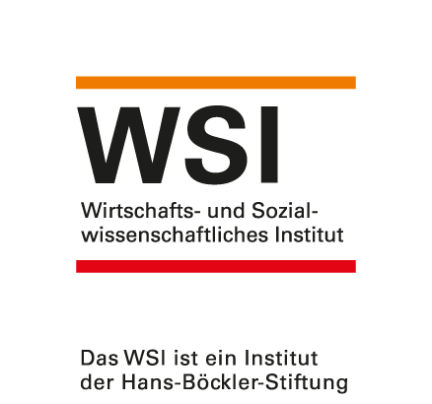
 |  |  |  |  |  | https://www.wsi.de/de/sorgearbeit-14618.htm
 |  |  |  |  |  | Stand: Mai 2022
 |  |  |  |  |  | Kontakt: Dr. Yvonne Lott, yvonne-lott@boeckler.de

